かがやき
かがやき商品一覧

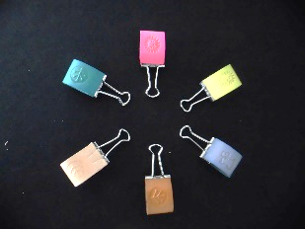
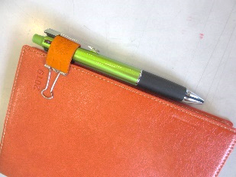
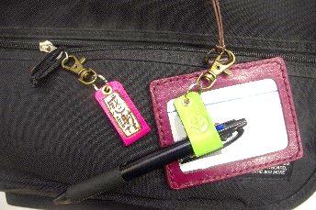

牛革ペンホルダー ４００円（税込）
名札につけてペンを差したり、カバンなどにつけてキーホルダーとしても使えます。
革の色、刻印、文字等が選べます。
牛革ペンクリップ ３００円（税込）
手帳やバインダーにつけてペンを差したり、紙を挟んだりクリップとして使えます。
革の色、刻印、模様等が選べます。

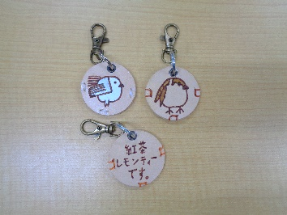

牛革コードホルダー ４００円（税込）
充電器やマウスのコード等を束ねてとめることができます。
革の色、刻印、文字等が選べます。
まんまるキーホルダー ５００円（税込）
表面は絵が裏面は文字が描かれています。
鞄やリュックにつけてると可愛いです。

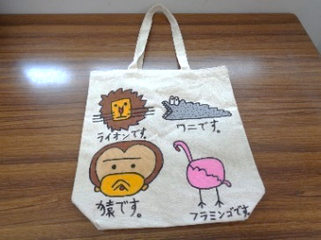
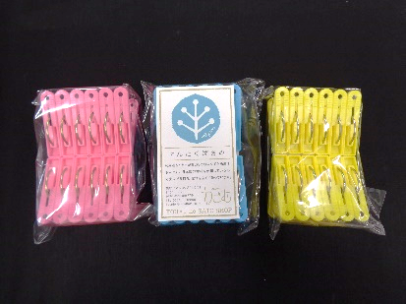

エコバッグ（A4サイズ）
１２００円（税込）
A４サイズが入ります。イラストは選ぶことが
できます。2個以上のイラストは+100円にな
ります。ひとつひとつ専用の布ペンで手描きで
描いています。
洗濯ばさみ １５０円（税込）
1袋1０個入り。
日本製の材料を使用しているので丈夫で
長持ちします。

戻る

だんだん
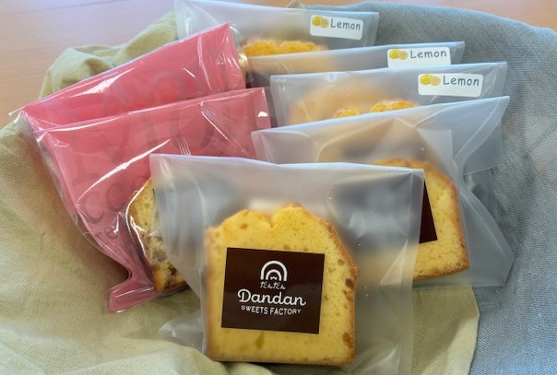
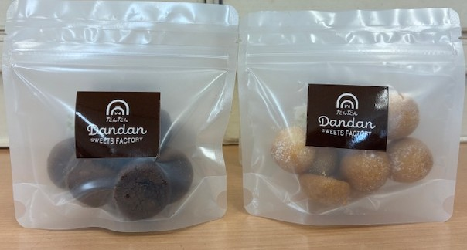

クッキー
 | ケーキ
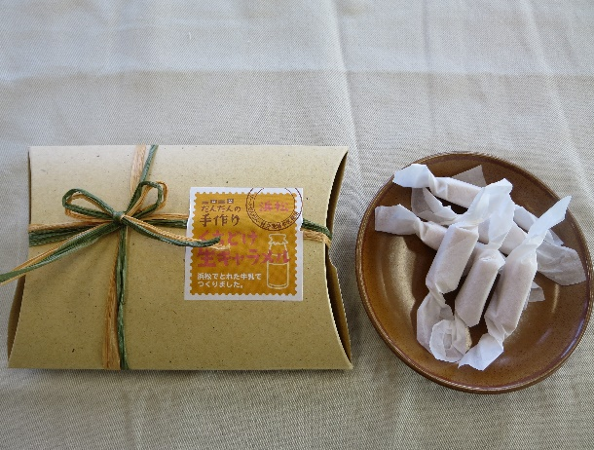
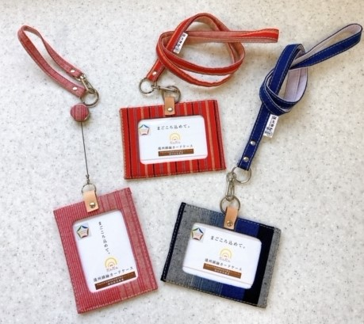

生キャラメル

戻 る
 | カードケース

セカンド
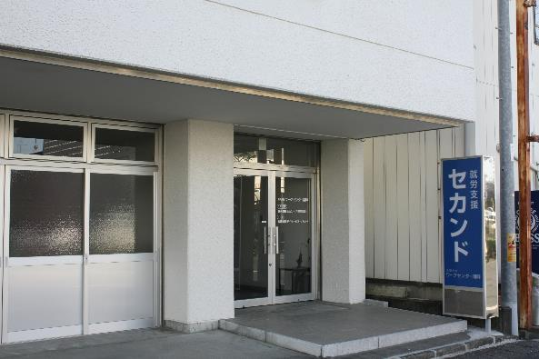

戻 る

ぷあ
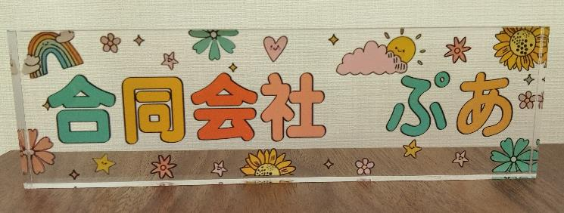
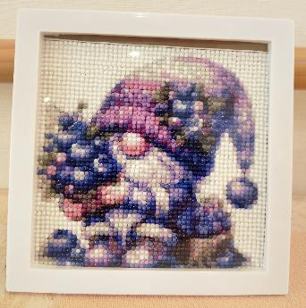
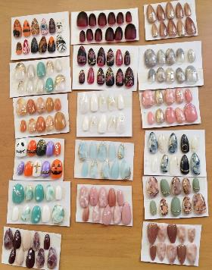

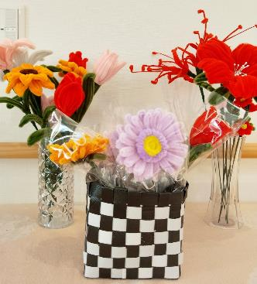
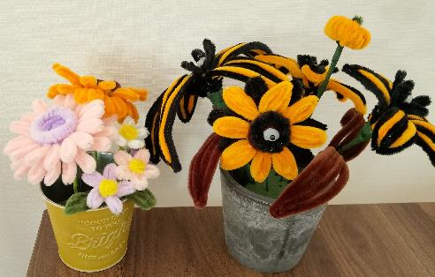
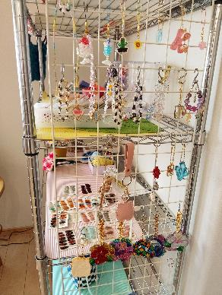

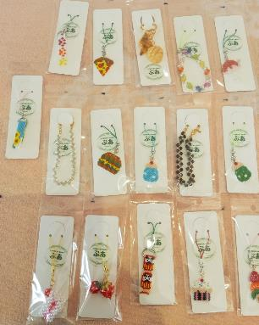

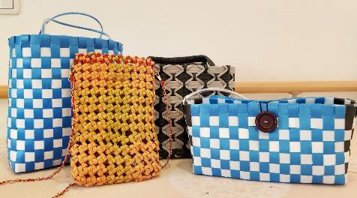

戻 る

CTCひなり
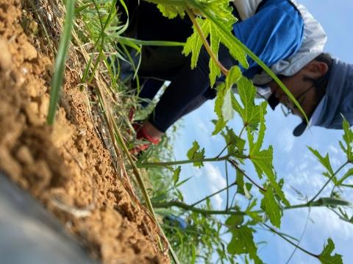
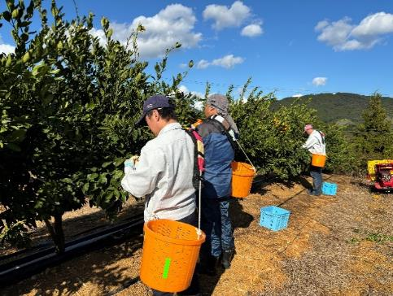
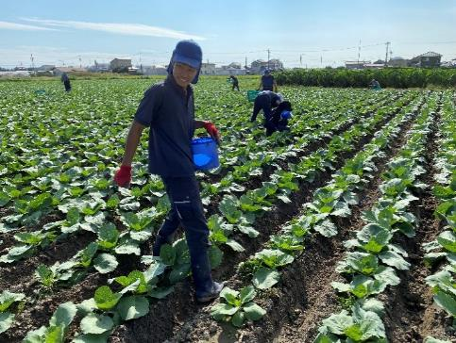

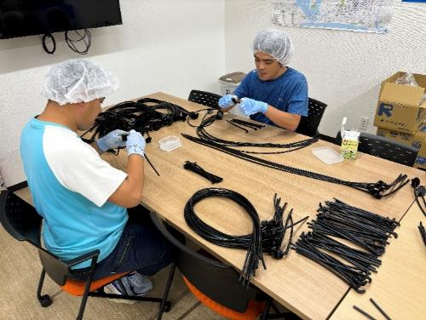

 | 作 業 風 景

戻 る

UNIQUE WORKS 助信
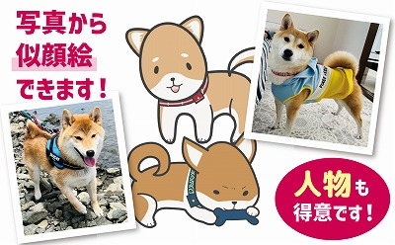
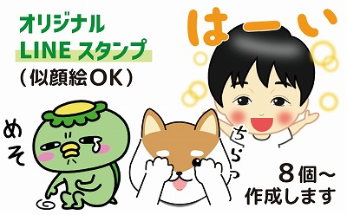

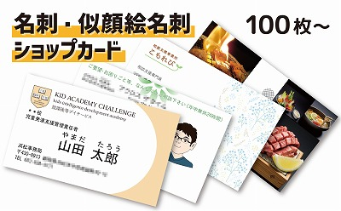
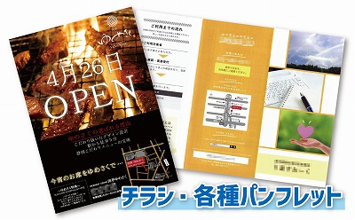

戻る

戻 る

アイリスワークサポート
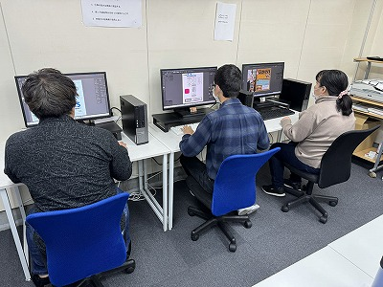
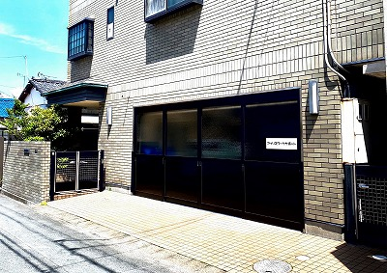

 | 作業風景 | 外 観

戻 る

青葉の家
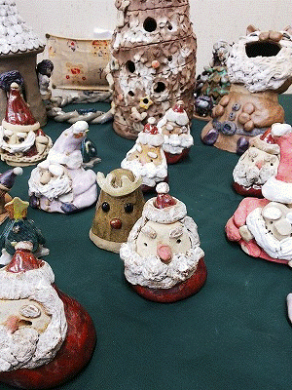
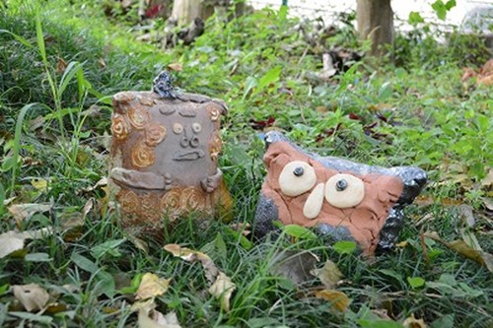
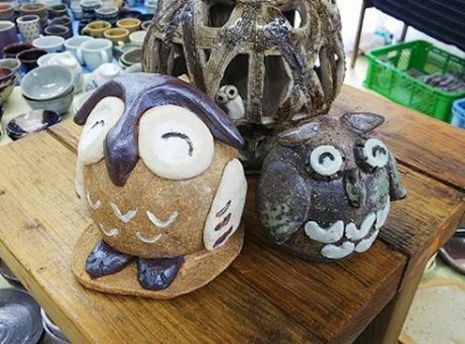
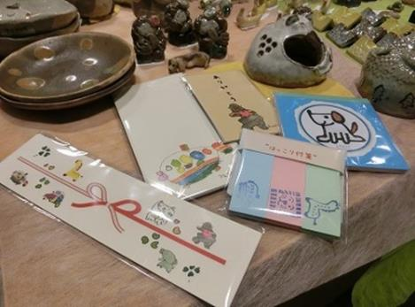

 |  |  |  | メモ帳、ポチ袋、のし、付箋など
陶芸品ないしょばなし |  | 陶芸品 幸福

 |  |  | 陶芸品 クリスマスオブジェ

 | 戻 る

あぐり
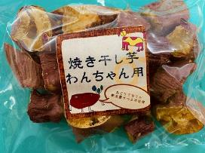
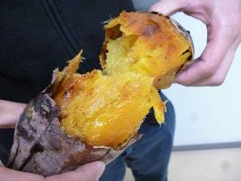

犬用干しいも | やきいも

戻 る

アグリッシュ西丘
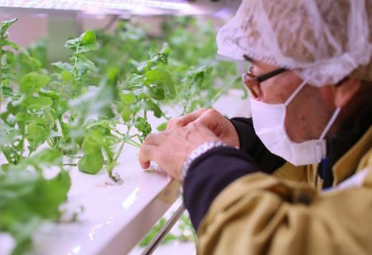
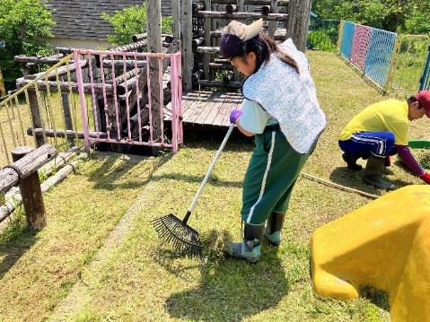
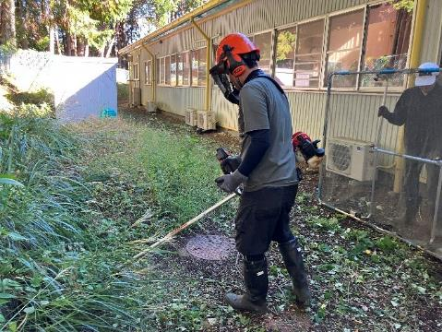

野菜の栽培 |  | 清掃作業 | 除草作業

 | 戻 る

アグリファームしっぽの里
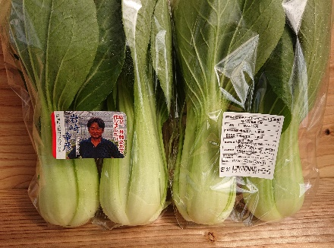
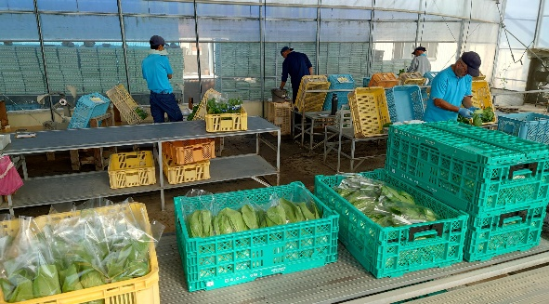

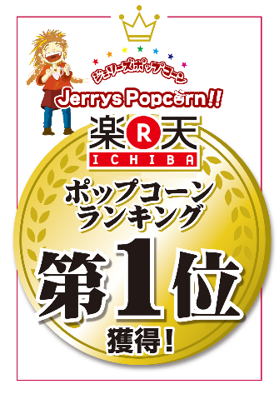

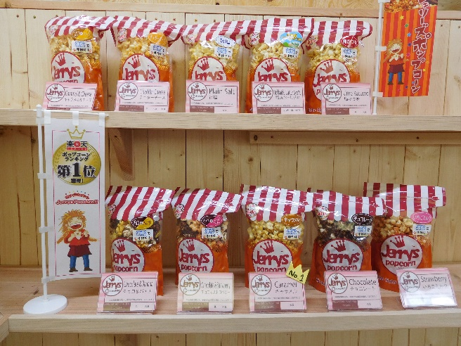

戻 る

朝霧フードラボ
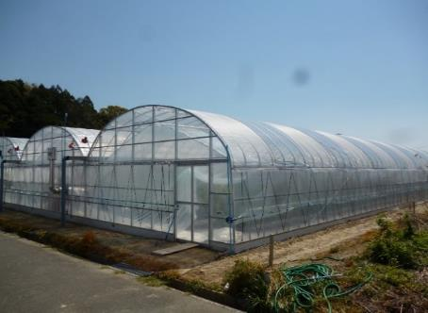
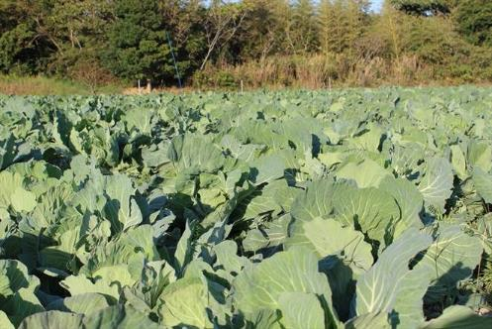

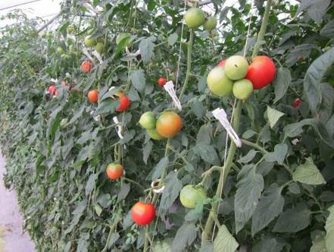

戻 る

引佐草の根作業所
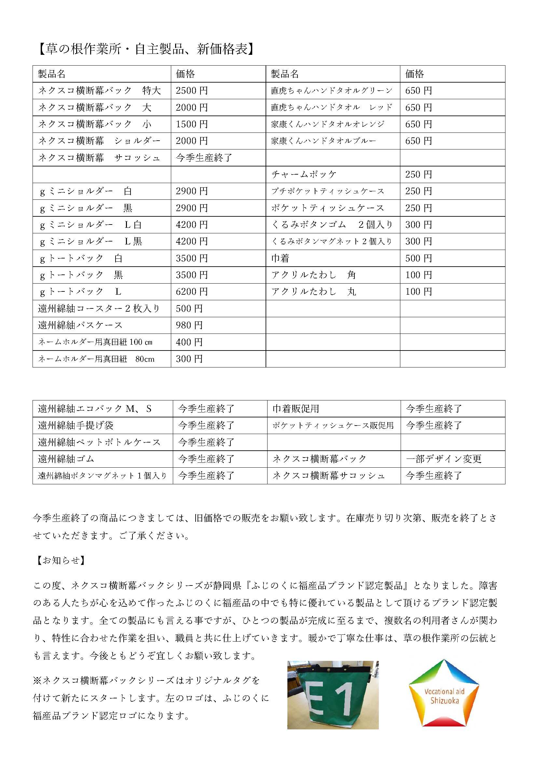

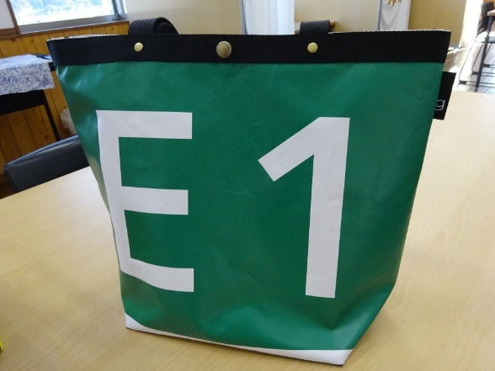

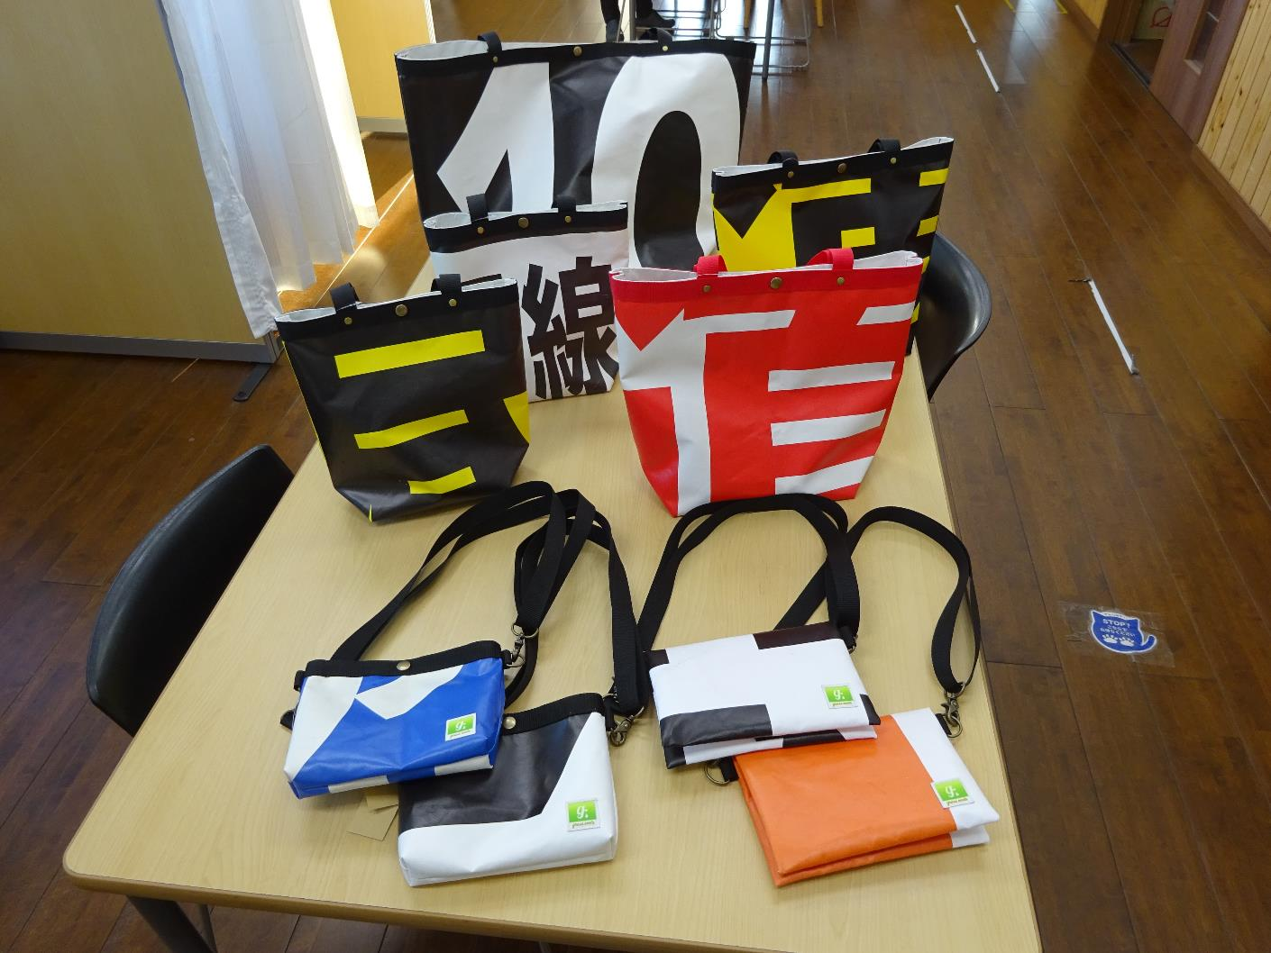

戻 る

いもねこのおうち
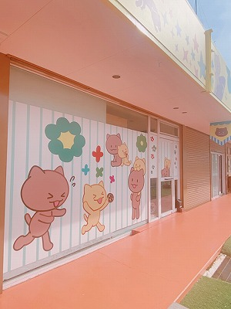
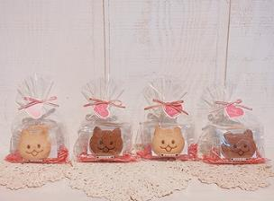

 |  | クッキー

 | 外 観

戻 る

 |  | オリジナル小物

グリーンノート
▲ボタニカルキャンドル

▲カップキャンドル
▲防災用キャンドル
戻 る

つばめ創社
新しいロゴです
よろしくね

戻 る

天竜ワークキャンパス
オリジナルＴシャツ作成

喫茶ちゃむ外観

戻 る
オリジナル缶バッチ作製

ひくまの
みんなで分担、受注作業
笠井織り着尺の製作風景
（Ｈ２４年度県知事賞受賞）
段ボールボンド貼り作業
時間との勝負、除草作業

材料をこだわりぬいて作ったマドレーヌや
ジャム、自家栽培小麦の全粒粉クッキー
農場整備は楽しみのひとつ

ﾌﾞﾙｰﾍﾞﾘｰの収穫作業
戻 る

メジャーサポートサービス
【名刺】

【チラシ】
戻 る

ふたばLaLaCafe
手作りハンバーグの和風ロコモコ丼
お弁当でも大人気のタコライス

自社農園野菜を使用

Instagram
ホームページ
戻 る

